상품제안서
똑딱이 손난로 장갑형 | 상품코드: F25163

 |  |  |  |  |  |  | 02-412-0044 | www.easy1.co.kr
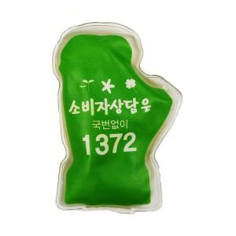

【상세/제작정보】 | <p>※ 인쇄 도수에 따라 단가 변동있습니다. 전화 문의 부탁드립니다.​</p>

【인쇄/포장옵션】 | 실크, 풀칼라 / 1BOX 200EA 벌크포장

【공급단가】 | 수량 | 1,000~ | 2,000~ | 3,000~ | 5,000~ | 10,000~
*VAT별도 | 단가 | 1,020원 | 1,000원 | 970원 | 960원 | 930원

【상품 URL】 | https://dev.easy1.co.kr:443/src/goods_detail.php?gdno=25163

